01_Tong quan
TỔNG QUAN DANH SÁCH SẢN PHẨM

STT | Hình ảnh | Thương hiệu | Tên sản phẩm | Phân loại | Xuất xứ | Công dụng | Thành phần chính | Đối tượng phù hợp | USP / Điểm nổi bật | Tình trạng pháp lý | Số Công bố mỹ phẩm | Ghi chú
1 | 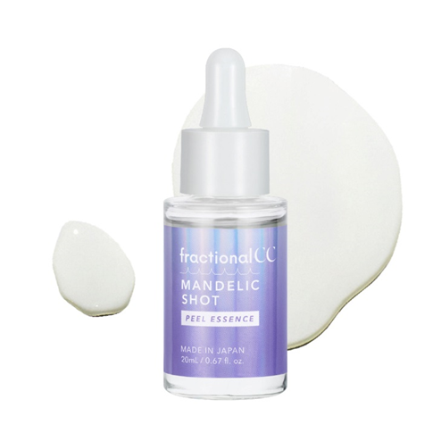 | Fractional CC | Serum tẩy da chết FractionalCC Mandelic Shot Peel Essence | Mỹ Phẩm | Nhật Bản | Serum tẩy tế bào chết – làm sạch lỗ chân lông – mịn da chỉ trong 1 bước | 💜 50.000 vi kim tự nhiên (Microneedles) hỗ trợ đưa các hoạt chất thẩm thấu tốt hơn vào da, góp phần tăng hiệu quả chăm sóc và tái tạo bề mặt da. ✨ 10% Mandelic Acid kết hợp 2% Lactic Acid (AHA) giúp loại bỏ tế bào chết trên bề mặt, cải thiện tình trạng da xỉn màu, sần sùi, mang lại làn da mềm mịn và tươi sáng hơn. 🌿 Salicylic Acid (BHA) hỗ trợ làm sạch sâu lỗ chân lông, loại bỏ bã nhờn dư thừa và giảm tình trạng bít tắc – một trong những nguyên nhân gây mụn. 💧 5% Niacinamide kết hợp cùng Hyaluronic Acid, Panthenol và chiết xuất rau má (CICA) giúp bổ sung độ ẩm, làm dịu da và hỗ trợ phục hồi hàng rào bảo vệ da sau quá trình tẩy tế bào chết, hạn chế cảm giác khô căng. | ✔ Da sần sùi, thô ráp, xỉn màu. ✔ Da dầu, da hỗn hợp hoặc da dễ bít tắc lỗ chân lông. ✔ Da có mụn đầu đen, mụn đầu trắng hoặc nhiều bã nhờn. ✔ Da có lỗ chân lông to, bề mặt kém mịn màng. ✔ Người muốn tẩy tế bào chết hóa học nhẹ nhàng để cải thiện kết cấu da. | ✅ Hỗ trợ loại bỏ tế bào chết trên bề mặt da. ✅ Làm sạch sâu lỗ chân lông, giảm bít tắc. ✅ Hỗ trợ cải thiện tình trạng da sần sùi, xỉn màu. ✅ Cấp ẩm, làm dịu và hạn chế khô căng sau khi tẩy da chết. ✅ Giúp bề mặt da mịn màng, thông thoáng và hấp thụ dưỡng chất tốt hơn. ✅ Mang lại làn da khỏe mạnh, tươi sáng và rạng rỡ hơn mỗi ngày. | Đã đủ CBMP | 312953/26/CBMP-QLD
2 | 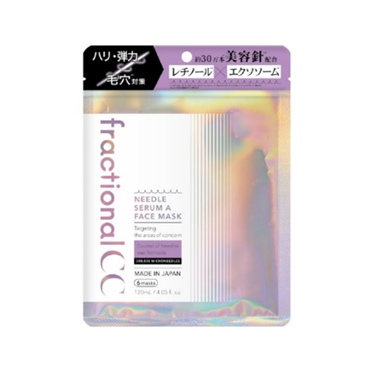 | Fractional CC | Mặt nạ FractionalCC Needle Serum A Face Mask | Mỹ Phẩm | Nhật Bản | Dưỡng ẩm, dưỡng trắng, giúp làm dịu da khô, giúp da mềm mịn. | * Chứa 300,000 vi kim và Retinol, PDRN (DNA cá hồi) & NMN: Giúp cải thiện kết cấu da, giúp mờ nếp nhăn và trẻ hóa da từ cấp độ phân tử. * CICA (hoạt chất rau má), Panthenol & Hyaluronic Acid: Cấp ẩm sâu, giúp da mềm mịn * Niaciamide, Nicotinamide: Dưỡng trắng da | -Da có nếp nhăn li ti, thiếu độ đàn hồi, da chảy xệ nhẹ. -Da xỉn màu, không đều màu, thiếu sức sống. -Da có lỗ chân lông to, bề mặt da kém mịn màng. -Người muốn chăm sóc da chuyên sâu tại nhà với công nghệ vi kim sinh học. -Da khô hoặc da thiếu ẩm cần được cấp ẩm và phục hồi. | Mặt nạ vi kim sinh học chứa 300.000 vi kim tự nhiên kết hợp Retinol, Bakuchiol và PDRN giúp tăng cường hấp thu dưỡng chất, hỗ trợ cải thiện lỗ chân lông, tăng độ săn chắc, đàn hồi và giảm các dấu hiệu lão hóa, mang lại làn da mịn màng và rạng rỡ hơn. | Đã đủ CBMP | 312932/26/CBMP-QLD
3 | 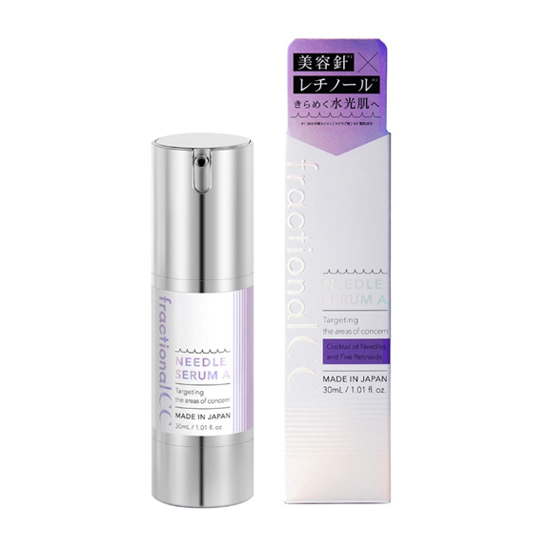 | Fractional CC | Serum dưỡng da FractionalCC Needle Serum A | Mỹ Phẩm | Nhật Bản | Dưỡng ẩm cho da, giúp dưỡng trắng và hỗ trợ làm giảm sự xuất hiện của nếp nhăn trên da, giúp thu nhỏ lỗ chân lông | *Vi kim (mật độ 150.000 kim siêu nhỏ): Tạo các kênh dẫn siêu vi, giúp Vitamin C và dưỡng chất vượt qua hàng rào bảo vệ da để tác động trực tiếp vào tầng sâu. *Niacinamide: Dưỡng trắng da *Retinol: Thúc đẩy tái tạo tế bào, tăng sinh collagen và elastin, giúp làm giảm sự xuất hiện của nếp nhăn trên da * PDRN & Exosome: Bộ đôi công nghệ tế bào giúp sửa chữa các tổn thương, mang lại hiệu ứng da căng bóng và rạng rỡ. | - Người từ 25 tuổi trở lên bắt đầu có dấu hiệu lão hóa. - Da thiếu đàn hồi, xuất hiện nếp nhăn nhỏ. - Da xỉn màu, thiếu sức sống. - Da có lỗ chân lông to hoặc bề mặt da kém mịn màng. - Người muốn tập trung vào chống lão hóa và cải thiện độ săn chắc da. | - Chứa khoảng 150.000 vi kim tự nhiên 99% tinh khiết trong mỗi chai serum. - Công nghệ vi kim giúp đưa hoạt chất tiếp cận bề mặt da hiệu quả hơn. - Kết hợp nhiều dạng Retinol và Bakuchiol trong một công thức. - Hỗ trợ cải thiện lỗ chân lông, độ đàn hồi và các dấu hiệu lão hóa. - Phù hợp cho người muốn chăm sóc da chuyên sâu tại nhà. | Đã đủ CBMP | 312955/26/CBMP-QLD
4 | 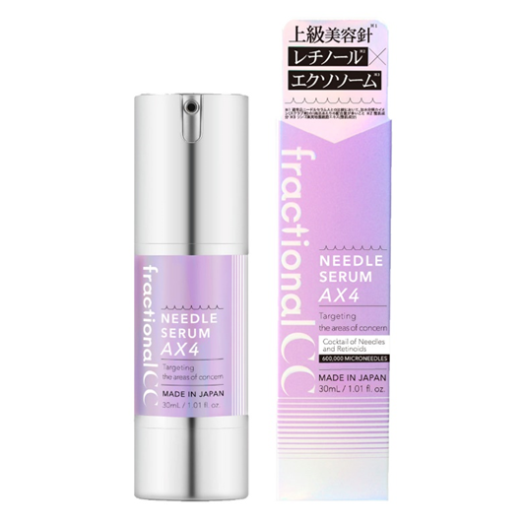 | Fractional CC | Serum dưỡng da FractionalCC Needle Serum AX4 | Mỹ Phẩm | Nhật Bản | Dưỡng ẩm cho da, giúp dưỡng trắng, giúp làm dịu da khô và hỗ trợ làm giảm sự xuất hiện của nếp nhăn trên da. | * Vi kim (mật độ 600.000 kim siêu nhỏ): Tạo đường dẫn siêu vi đưa Exosome và các hoạt chất đi sâu qua lớp sừng, tối ưu hóa hiệu quả hấp thụ. * Retinol/Bakuchiol (trong dòng A) hoặc Vitamin C (trong dòng C): Tập trung giảm sự xuất hiện, làm mờ nếp nhăn hoặc làm đều màu da, làm sáng da. * Niacinamide & Peptide: Dưỡng trắng, củng cố hàng rào bảo vệ và giúp da săn chắc, khỏe mạnh hơn. | - Da có dấu hiệu lão hóa rõ rệt. - Da thiếu săn chắc, thiếu đàn hồi. - Da khô, lỗ chân lông to do lão hóa. - Người đã từng sử dụng serum vi kim và muốn trải nghiệm dòng vi kim nồng độ cao hơn. | - 600.000 vi kim sinh học tự nhiên, gấp 4 lần phiên bản Needle Serum A. - Retinol + Exosome + Salmon PDRN hỗ trợ chăm sóc da lão hóa chuyên sâu. - Giúp cải thiện độ săn chắc và đàn hồi của da. - Hỗ trợ làm mịn bề mặt da và cải thiện lỗ chân lông. - Công nghệ vi kim giúp tăng cường hấp thu dưỡng chất vào da hiệu quả hơn. | Đã đủ CBMP | 312956/26/CBMP-QLD
5 | 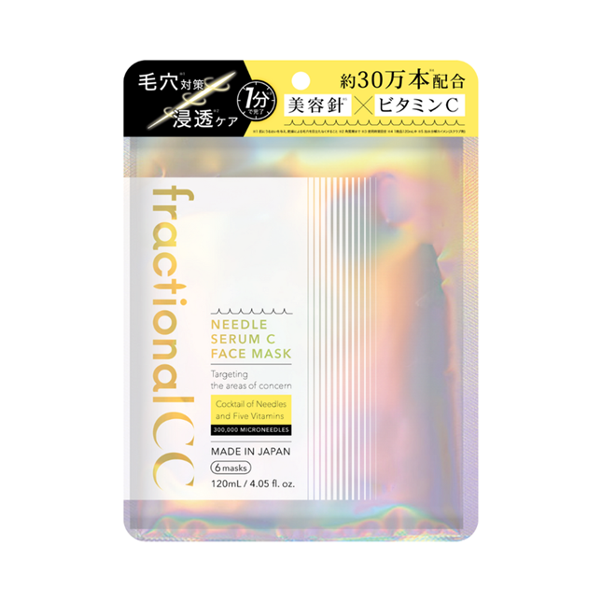 | Fractional CC | Mặt nạ FractionalCC Needle Serum C Face Mask | Mỹ Phẩm | Nhật Bản | Dưỡng ẩm cho da, giúp làm dịu da khô, giúp dưỡng trắng da và giúp da mềm mịn, thu nhỏ lỗ chân lông | *Công nghệ Vi kim (300.000 kim tự nhiên): Tạo đường dẫn siêu vi, giúp dưỡng chất đi sâu vào lớp biểu bì, tăng hiệu quả thẩm thấu gấp nhiều lần so với mặt nạ thông thường. *Phức hợp 5 loại Vitamin C & Glutathione: Tổ hợp "vàng" giúp làm đều màu da, làm sáng da, làm mờ thâm nám và mờ tàn nhang hiệu quả. *Niacinamide & Panthenol (Vitamin B5): Làm sáng da, Củng cố hàng rào bảo vệ da và giữ cho nền da luôn đủ ẩm. *Chiết xuất CICA (Rau má): Làm dịu da, phục hồi những vùng da nhạy cảm hoặc bị tổn thương, giúp da khỏe khoắn hơn. | - Da xỉn màu, thiếu sức sống. - Da có lỗ chân lông rõ. - Da không đều màu, cần tăng độ rạng rỡ. - Da khô thiếu ẩm. - Người muốn chăm sóc da sáng khỏe bằng Vitamin C kết hợp công nghệ vi kim. | -300.000 vi kim sinh học tự nhiên giúp tăng cường hấp thu dưỡng chất vào da. - Chứa 5 dẫn xuất Vitamin C giúp hỗ trợ làm sáng da và cải thiện làn da xỉn màu. - Kết hợp Niacinamide, Glutathione và Arbutin hỗ trợ làm đều màu da và tăng độ rạng rỡ. - Bổ sung Hyaluronic Acid, Panthenol và CICA giúp dưỡng ẩm và làm dịu da. - Hỗ trợ cải thiện lỗ chân lông, độ mịn màng và độ trong trẻo của làn da. | Đã đủ CBMP | 312931/26/CBMP-QLD
6 | 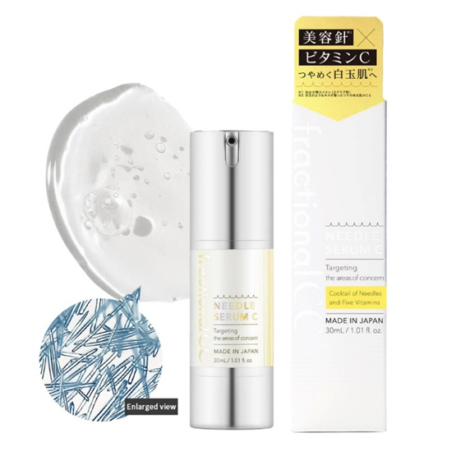 | Fractional CC | Serum dưỡng da FractionalCC Needle Serum C | Mỹ Phẩm | Nhật Bản | Dưỡng ẩm cho da, giúp dưỡng trắng da và hỗ trợ làm mờ vết đồi mồi, vết nám trên da, giúp da mềm mịn. | *Vi kim (mật độ 150.000 kim siêu nhỏ): Tạo các kênh dẫn siêu vi, giúp Vitamin C và dưỡng chất vượt qua hàng rào bảo vệ da để tác động trực tiếp vào tầng sâu. *Vitamin C (Dẫn xuất nồng độ cao): Hoạt chất chủ chốt giúp làm đều màu da, hỗ trợ mờ thâm nám và mờ tàn nhang, mờ vết đồi mồi hiệu quả. *Niacinamide: Dưỡng trắng da | - Da xỉn màu, thiếu sức sống. - Da không đều màu. - Da có lỗ chân lông to. - Da khô, thiếu ẩm. - Người muốn tập trung vào dưỡng sáng và cải thiện độ rạng rỡ của làn da. | - 150.000 vi kim sinh học tự nhiên 99% tinh khiết giúp tăng cường hấp thu dưỡng chất vào da. - Chứa 5 dẫn xuất Vitamin C giúp hỗ trợ làm sáng da và cải thiện tình trạng da xỉn màu. - Kết hợp Glutathione, Niacinamide và Arbutin giúp da đều màu và rạng rỡ hơn. - Bổ sung Hyaluronic Acid, Panthenol và CICA giúp dưỡng ẩm và làm dịu da. - Hỗ trợ cải thiện lỗ chân lông, độ mịn màng và độ trong trẻo của làn da. | Đã đủ CBMP | 312954/26/CBMP-QLD
7 | 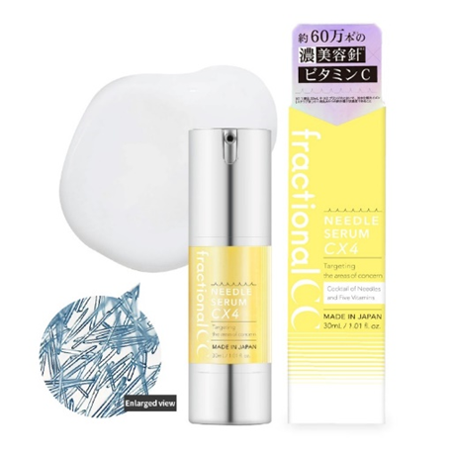 | Fractional CC | Serum dưỡng da FractionalCC Needle Serum CX4 | Mỹ Phẩm | Nhật Bản | Dưỡng ẩm cho da, giúp làm dịu da khô, giúp dưỡng trắng và hỗ trợ làm mờ vết đốm, tàn nhang trên da, giúp da mềm mịn | *Vi kim (mật độ 600.000 kim siêu nhỏ): Công nghệ dẫn truyền cơ học đưa các hoạt chất làm sáng đi sâu vào lớp biểu bì, tăng hiệu quả tác động gấp nhiều lần. *Phức hợp Vitamin C đậm đặc (phiên bản X4): Tăng cường sức mạnh chống oxy hóa, giúp làm đều màu da nhanh chóng và mang lại vẻ rạng rỡ tức thì. *Arbutin & Niacinamide, Ceramide: Hỗ trợ hiệu quả trong việc mờ thâm nám, mờ tàn nhang và các đốm nâu li ti. *PDRN (DNA Cá hồi): Kích thích tái tạo tế bào, hỗ trợ phục hồi và làm mờ sẹo thâm, giúp da mịn màng hơn. *Peptide & Collagen: Củng cố độ đàn hồi, giúp mờ nếp nhăn và nuôi dưỡng nền da căng bóng. | - Da xỉn màu, thiếu sức sống. - Da không đều màu, có thâm sau mụn. - Da có lỗ chân lông to. - Người muốn dưỡng sáng chuyên sâu bằng Vitamin C. - Người đã quen sử dụng serum vi kim và muốn hiệu quả mạnh hơn phiên bản Needle Serum C. | - Chứa 5 dẫn xuất Vitamin C kết hợp trong một công thức chuyên sâu giúp hỗ trợ làm sáng và cải thiện làn da xỉn màu. - Bổ sung Glutathione, Niacinamide và Arbutin giúp da đều màu và rạng rỡ hơn. - Tăng cường CICA X và Ceramide Oil giúp dưỡng ẩm và hỗ trợ hàng rào bảo vệ da. - Hỗ trợ cải thiện lỗ chân lông, độ mịn màng và độ trong trẻo của làn da, hướng tới làn da căng bóng, sáng khỏe. | Đã đủ CBMP | 312957/26/CBMP-QLD
8 | 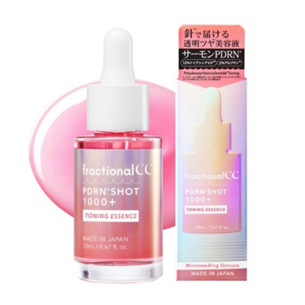 | Fractional CC | Serum dưỡng da FractionalCC PDRN Shot 1000+ Toning Essence | Mỹ Phẩm | Nhật Bản | Serum phục hồi – làm sáng – mờ thâm – căng bóng chỉ trong 1 bước | 💗 Sản phẩm nổi bật với 1000ppm PDRN (DNA cá hồi) giúp hỗ trợ tái tạo và phục hồi làn da, cải thiện độ đàn hồi, cho da mềm mịn và khỏe khoắn hơn. Bên cạnh đó, sự kết hợp của 12% Niacinamide và 2% Arbutin giúp hỗ trợ làm sáng da, cải thiện tình trạng thâm mụn, da xỉn màu và mang lại làn da đều màu, rạng rỡ hơn theo thời gian. Không chỉ vậy, Glutathione kết hợp Vitamin C còn giúp chống oxy hóa, nuôi dưỡng làn da tươi sáng, trong khi CICA, Panthenol và Hyaluronic Acid cấp ẩm sâu, làm dịu da và hỗ trợ củng cố hàng rào bảo vệ da, giúp da luôn căng mướt và tràn đầy sức sống. | ✔ Da xỉn màu, thiếu sức sống. ✔ Da có thâm mụn, không đều màu. ✔ Da khô, thiếu ẩm. ✔ Da bắt đầu có dấu hiệu lão hóa. ✔ Người muốn phục hồi da sau treatment nhẹ hoặc sau mụn. | ✅ Phục hồi da ✅ Làm sáng và đều màu ✅ Mờ thâm sau mụn ✅ Cấp ẩm sâu ✅ Hỗ trợ chống lão hóa ✅ Cho làn da căng bóng, khỏe mạnh mỗi ngày. | Đã đủ CBMP | 312958/26/CBMP-QLD
9 | 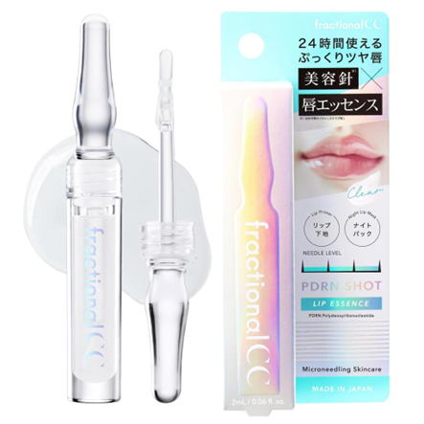 | Fractional CC | Serum Dưỡng Môi FractionalCC PDRN Shot Lip Essence | Mỹ Phẩm | Nhật Bản | Dưỡng ẩm cho môi và giúp môi mềm mịn, tạo hiệu ứng môi căng mọng. (Không màu) | *PDRN Chiết xuất từ DNA cá hồi: giúp làm mờ nếp nhăn môi, hỗ trợ quá trình tự làm mới tế bào, cho đôi môi sức sống từ bên trong. * Công nghệ Vi kim Microneedle: Những sợi vi kim siêu nhỏ đóng vai trò là "người dẫn đường", tạo ra các kênh siêu vi để đưa PDRN và dưỡng chất xuyên thâu qua lớp biểu bì môi dày cộm, tác động trực tiếp xuống tầng sâu. *Phức hợp dưỡng ẩm chuyên sâu với vitamin C, Glutathione: Cung cấp độ ẩm tức thì, giúp đôi môi ngậm nước, loại bỏ tình trạng bong tróc, nứt nẻ ngay sau lần sử dụng đầu tiên. | - Người có môi khô, thiếu ẩm, dễ bong tróc. - Người có môi kém mịn, nhiều rãnh môi. - Người muốn dưỡng môi mềm mại, căng bóng hằng ngày. - Người muốn chăm sóc môi với PDRN + Hyaluronic Acid + Peptide. - Phù hợp với người thích essence dưỡng môi không cay/nóng, có cảm giác châm chích nhẹ do vi kim sinh học | - Công nghệ vi kim sinh học (Hydrolyzed Sponge) hỗ trợ tăng cường hấp thu dưỡng chất cho môi. - PDRN (Sodium DNA) hỗ trợ dưỡng và cải thiện vẻ ngoài của môi. - Hyaluronic Acid giúp cấp ẩm, làm mềm và giảm cảm giác khô môi. - Peptide + Glutathione + Arbutin hỗ trợ làm mịn và cải thiện vẻ ngoài đều màu của môi. - Tạo độ bóng và hiệu ứng môi trông căng đầy hơn, đồng thời chăm sóc môi khô, kém mịn. | Đã đủ CBMP | 312950/26/CBMP-QLD | Lưu ý: * Có thể dùng hàng ngày, có thể dùng buổi sáng và tối * Châm chích là cảm giác tự nhiên khi sử dụng và sẽ giảm dần theo thời gian.
10 | 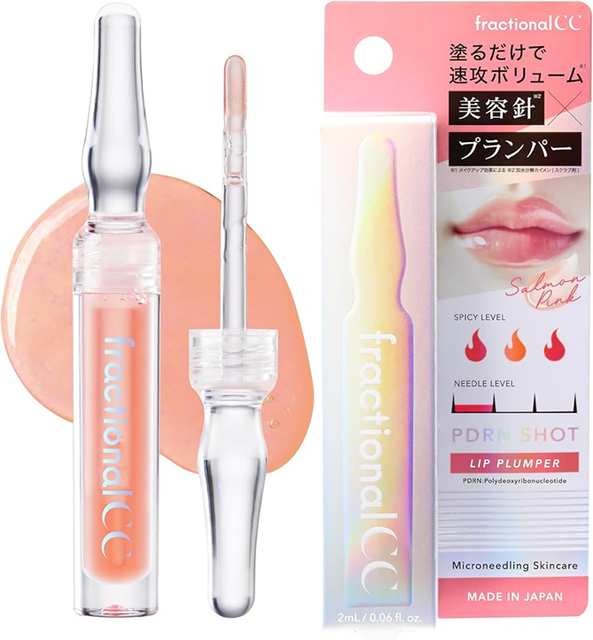 | Fractional CC | Serum Dưỡng Môi FractionalCC PDRN Shot Lip Plumper | Mỹ Phẩm | Nhật Bản | Dưỡng ẩm cho môi và giúp môi mềm mịn, tạo hiệu ứng môi căng mọng, phủ màu môi (Có màu) | • PDRN Chiết xuất từ DNA cá hồi: giúp làm mờ nếp nhăn môi, hỗ trợ quá trình tự làm mới tế bào, cho đôi môi sức sống từ bên trong. * Công nghệ Vi kim Microneedle: Những sợi vi kim siêu nhỏ đóng vai trò là "người dẫn đường", tạo ra các kênh siêu vi để đưa PDRN và dưỡng chất xuyên thâu qua lớp biểu bì môi dày cộm, tác động trực tiếp xuống tầng sâu. * Phức hợp dưỡng ẩm chuyên sâu với vitamin C, Glutathione: Cung cấp độ ẩm tức thì, giúp đôi môi ngậm nước, loại bỏ tình trạng bong tróc, nứt nẻ ngay sau lần sử dụng đầu tiên. | - Người muốn tạo hiệu ứng môi căng mọng, đầy đặn và bóng khỏe. - Người có môi khô, thiếu ẩm, nhiều đường vân môi. - Người muốn chăm sóc môi kết hợp dưỡng ẩm và hỗ trợ làm mềm bề mặt môi. - Phù hợp với người yêu thích sản phẩm lip plumper có cảm giác ấm/cay nhẹ khi sử dụng do thành phần tạo hiệu ứng làm đầy. | - PDRN (Sodium DNA) – hỗ trợ chăm sóc và cải thiện vẻ ngoài của môi. - Hiệu ứng làm đầy môi – Capsicum và Vanillyl Butyl Ether tạo cảm giác môi căng mọng hơn. - Cấp ẩm chuyên sâu – kết hợp Hydrolyzed Hyaluronic Acid và Sodium Hyaluronate. - Micro-needle/spicule – hỗ trợ đưa các thành phần chăm sóc vào bề mặt môi. - Độ bóng cao – giúp môi trông mịn, căng và bóng khỏe hơn. | Đã đủ CBMP | 312959/26/CBMP-QLD | Lưu ý: * Có thể dùng hàng ngày, có thể dùng buổi sáng và tối * Châm chích là cảm giác tự nhiên khi sử dụng và sẽ giảm dần theo thời gian.

37
38
39
40
41
42
43
44
45
46
47
48
49
50
51
52
53
54
55
56
57
58
59
60
61
62
63
64
65
66
67
68
69
70
71
72
73
74
75
76
77
78
79
80
81
82
83
84
85
86
87
88
89
90
91
92
93
94
95
96
97
98
99
100
101
102
103
104
105
106
107
108
109
110
111
112
113
114
115
116
117
118
119
120
121
122
123
124
125
126
127
128
129
130
131
132
133
134
135
136
137
138
139
140
141
142
143
144
145
146
147
148
149
150
151
152
153
154
155
156
157
158
159
160
161
162
163
164
165
166
167
168
169
170
171
172
173
174
175
176
177
178
179
180
181
182
183
184
185
186
187
188
189
190
191
192
193
194
195
196
197

